Sheet1
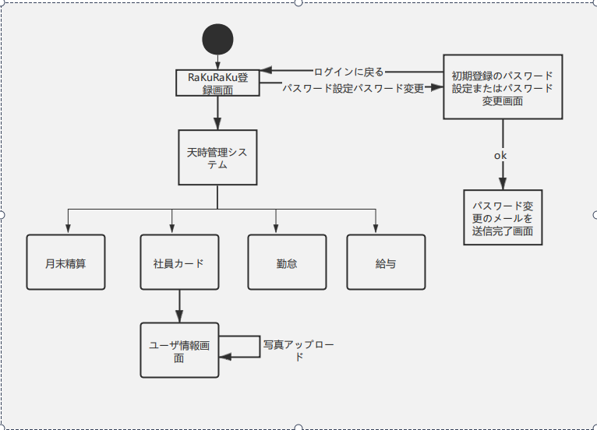

パスワードリセット 画面

漏れた画面

